상품제안서
AP2 스프링 다이어리 25절 | 상품코드: S37765

 |  |  |  |  |  |  | 02-713-8555 | www.synergygift.co.kr
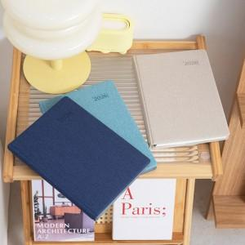 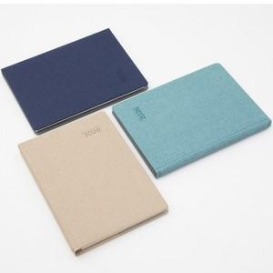 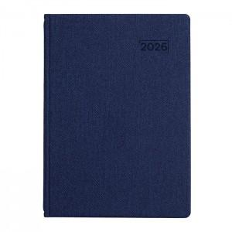

【상세/제작정보】 | <p><span style="font-size: 14pt;">※ 디자인 요청시/속지 추가시/화보 추가시 별도 비용 발생합니다</span></p><div><br></div><span style="font-size: 14pt;"></span><p><span style="font-size: 18.6667px;">※</span><span style="font-size: 14pt;">&nbsp;제작기간은 발주시점에따라 7~ 20일 소요예정입니다.​</span>&nbsp;</p>

【인쇄/포장옵션】 | 불박, 금박, 은박 / 종이케이스

【공급단가】 | 수량 | 50~ | 200~ | 500~ | 1,000~ | 3,000~
*VAT별도 | 노트식 | 6,050원 | 5,750원 | 5,470원 | 5,300원 | 5,070원
 | 이틀식 | 6,600원 | 6,260원 | 5,970원 | 5,780원 | 5,530원
 | 하루식 | 7,060원 | 6,780원 | 6,470원 | 6,260원 | 5,980원

【상품 URL】 | https://www.synergygift.co.kr:443/src/goods_detail.php?gdno=37765

